Datos personales
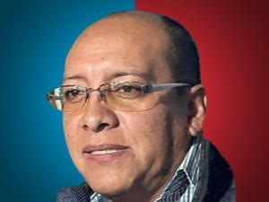

Nombres: | Román Florencio
Apellidos: | Carabajo Alvear
Facebook: | https://www.facebook.com/RCA00
Twitter: | @rcalvear77
Descripción:

